PTA B
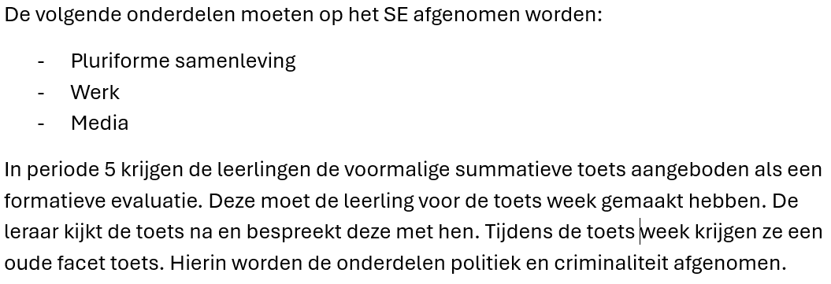
PTA 2026-2028
Vak | Maatschappijkunde
Leerjaar | 3 en 4
Leerweg | Basis
Lesmethode | Malmberg - Essener
Periode | Toetsnummer | Weging | Toetsvorm | Duur | Toetsweek | Herkansbaar | Exameneenheid | AI-niveau | Omschrijving * | Lesstof
Periode 1 leerjaar 3 | 101 | 2x | praktische opdracht | 100 minuten | nee | nee | ML2/K/1, 2, 3, 6 | 1 | oriëntatie leren&werken; basisvaardigheden; leervaardigheden; multiculturele samenleving | Pluriforme Samenleving
 | 102 | 4x | schriftelijke toets | 50 minuten | ja | ja | ML2/K/1, 2, 3, 6 | 0 | oriëntatie leren&werken; basisvaardigheden; leervaardigheden; multiculturele samenleving | Pluriforme Samenleving

Periode 2 leerjaar 3 | 201 | 2x | praktische opdracht | 100 minuten | nee | nee | ML2/K/1, 2, 3, 5 | 1 | oriëntatie leren&werken; basisvaardigheden; leervaardigheden; mens en werk | Werk
 | 202 | 4x | schriftelijke toets | 50 minuten | ja | ja | ML2/K/1, 2, 3, 5 | 0 | oriëntatie leren&werken; basisvaardigheden; leervaardigheden; mens en werk | Werk

Periode 3 leerjaar 3 | 301 | 2x | praktische opdracht | 100 minuten | nee | nee | ML2/K/1, 2, 3, 7 | 1 | oriëntatie leren&werken; basisvaardigheden; leervaardigheden; massamedia | Media
 | 302 | 4x | schriftelijke toets | 50 minuten | ja | ja | ML2/K/1, 2, 3, 7 | 0 | oriëntatie leren&werken; basisvaardigheden; leervaardigheden; massamedia | Media

Periode 4 leerjaar 4 | 401 | 2x | praktische opdracht | 100 minuten | nee | nee | ML2/K/1, 2, 3, 8 | 1 | oriëntatie leren&werken; basisvaardigheden; leervaardigheden; criminaliteit en rechtsstaat | Criminaliteit
 | 402 | 4x | schriftelijke toets | 50 minuten | ja | ja | ML2/K/1, 2, 3, 8 | 0 | oriëntatie leren&werken; basisvaardigheden; leervaardigheden; criminaliteit en rechtsstaat | Criminaliteit

Periode 5 leerjaar 4 | 501 | 2x | praktische opdracht | 100 minuten | nee | nee | ML2/K/1, 2, 3, 4 | 1 | oriëntatie leren&werken; basisvaardigheden; leervaardigheden; politiek en beleid | Politiek
 | 502 | 4x | digitaal tentamen | 50 minuten | ja | ja | ML2/K/1, 2, 3, 4 | 0 | oriëntatie leren&werken; basisvaardigheden; leervaardigheden; politiek en beleid/ criminaliteit en rechtsstaat | Politiek / criminaliteit

Onderdelen Centraal Examen
Leervaardigheden in het vak
ML2/K/3: Leervaardigheden in het vak maatschappijkunde
ML2/K/4: Politiek en beleid
ML2/K/8: Criminaliteit en rechtsstaat

Aandachtspunten per vak

syllabus
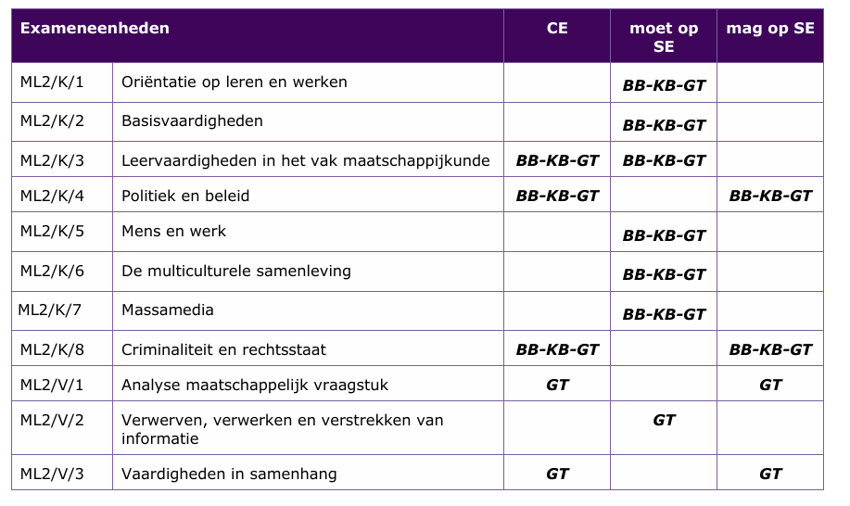
Plaats hier de syllabus ophalen van Examenblad.nl

